세계지리
2024학년도 수능완성 '세계지리' 정오표
최근 수정일 : 2023. 10. 15
위치 |  | 수정 전 | 수정 후 | 수정일 | 비고
본문 | 95쪽 10번 | <자료글> 5행 ~ (가)은/는 유럽으로 가려는 난민을 수용하는 대신 유럽 국가들부터 경제적 지원을 받기로 하였다. | <자료글> 5행 ~ (가)은/는 유럽으로 가려는 난민을 수용하는 대신 유럽 국가들로부터 경제적 지원을 받기로 하였다. | 2023.10.15 | 단순오탈자 및 맞춤법 위배
본문 | 37쪽 4번 | 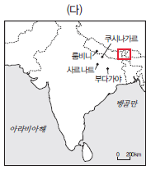 | 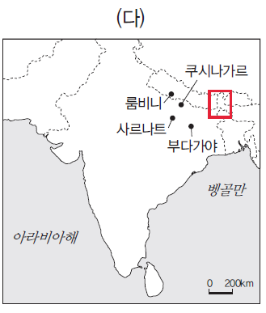 지역 경계 삭제 | 2023.10.15 | 내용보완
해설 | 41쪽 6번 | 오답피하기 ① 세계 3대 식량 작물 중 재배 면적이 가장 넓은 것은 옥수수(나)이다(2020년 기준). | 오답피하기 ① 세계 3대 식량 작물 중 재배 면적이 가장 넓은 것은 밀이다(2020년 기준). | 2023.09.15 | 내용오류
해설 | 15쪽 1번 | 문제 분석 7행 ~ (다)는 도시 인구 증가율은 유럽과 비슷하지만 부분이 잘못 기재됨 | 문제 분석 7행의 해당 부분을 ~ (다)는 도시 인구는 유럽과 비슷하지만 으로 수정함 | 2023.08.15 | 단순오탈자 및 맞춤법 위배

한국지리
2024학년도 수능완성 '한국지리' 정오표
최근 수정일 : 2023. 10. 15
위치 |  | 수정 전 | 수정 후 | 수정일 | 비고
해설 12쪽 | 4번 | 정답찾기 ~ 우리나라 모든 지역에서 8월 강수량이 1월 강수량보다 많다. 울릉도는 8월 강수량이 1월 강수량보다 많다. 강릉(A)는 울릉도(B)보다 연 강수량과 8월 강수량이 많다. ~ | 정답찾기 ~ 우리나라 모든 지역에서 8월 강수량이 1월 강수량보다 많다. 울릉도는 8월 강수량이 1월 강수량보다 많다. 강릉(A)과 울릉도(B)는 연 강수량이 비슷하지만 강릉이 울릉도보다 여름 강수 집중률이 높기 때문에 8월 강수량은 강릉이 울릉도보다 많다. ~ | 2023.10.15 | 내용보완
본문 12쪽 | 4번 | 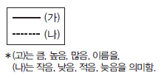 | 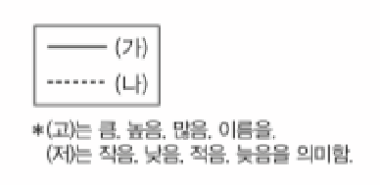 선택지 범례의 (나)를 (저)로 수정함 | 2023.07.15 | 단순오탈자 및 맞춤법 위배

본문 69쪽 | 5번 | <1차 에너지의 권역별 발전량> 그래프의 주 * 수력은 양수식을 포함함 | <1차 에너지의 권역별 발전량> 그래프의 주 * 수력은 양수식만을 포함함 | 2023.10.15 | 내용보완
본문 66쪽 | 자료분석 | <1차 에너지의 권역별 발전 비율> 그래프의 주 * 수력은 양수식을 포함함 | <1차 에너지의 권역별 발전 비율> 그래프의 주 * 수력은 양수식만 포함함 | 2023.10.01
본문 34쪽 | 내용요약 | 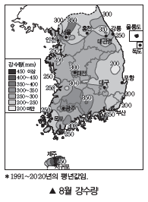 | 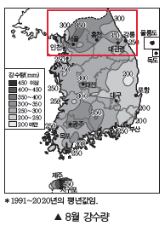 | 2023.10.01 | 내용보완
본문 83쪽 | 5번 | 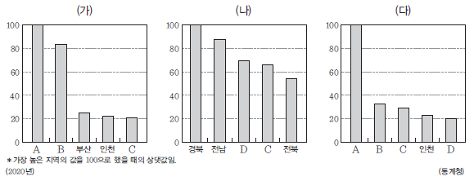 | 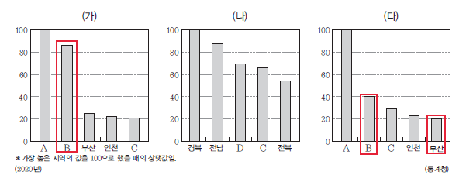 | 2023.09.15 | 내용보완
본문 23쪽 | 자료분석 | 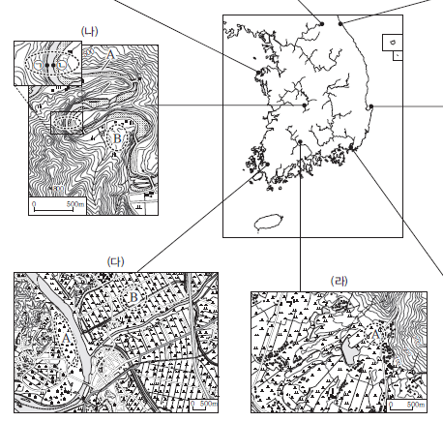 (나), (다) 지형도의 위치를 수정해야함 | 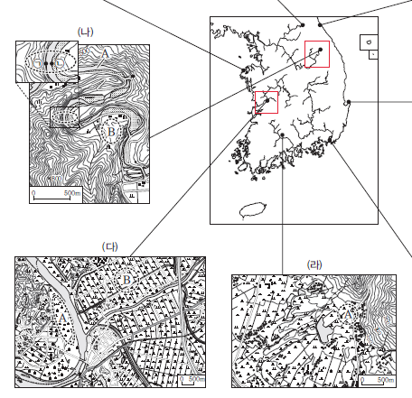 (나), (다) 지형도의 위치를 수정함 | 2023.08.15 | 내용보완
본문 59쪽 | 9번 | 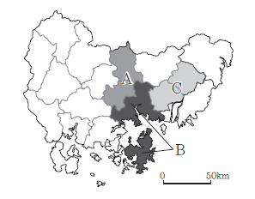 | 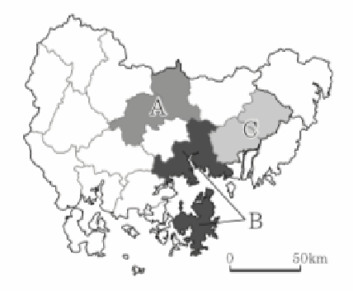 지도상 A 지역군에 창녕, 의령을 표시함 | 2023.07.01 | 내용보완

물리학I
2024학년도 수능완성 '물리학 I' 정오표
최근 수정일 : 2023.09.15.
위치 |  | 수정 전 | 수정 후 | 수정일 | 비고
본문 90쪽 | 6번 | 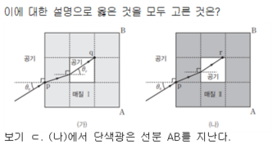 | 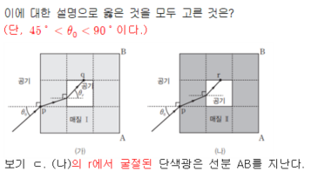 (빛의 경로 수정) | 23.09.15. | 내용 오류
해설 35쪽 | 6번 | 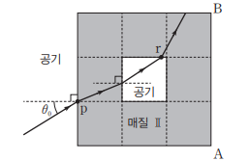 | 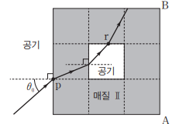 (빛의 경로 수정)
본문 124쪽 | 20번 | A의 운동 에너지 증가량은 A의 중력 퍼텐셜 에너지 증가량의 1/2배이고, C의 감소한 중력 퍼텐셜 에너지는 E0이다. | A의 운동 에너지 증가량은 A의 중력 퍼텐셜 에너지 증가량의 3/20배이고, C의 감소한 중력 퍼텐셜 에너지는 E0이다. | 23.07.01. | 내용 오류
해설 45쪽 | 정답 박스 | 20 ① | 20 ③
해설 49쪽 | 20번 | ① C가 ~ [9행] A의 운동 에너지 증가량은 A의 중력 퍼텐셜 에너지 증가량의 1/2배이므로 K=1E/2…②이다. ①, ②를 정리하면 E0=7E/2이고 E=mgd이므로 E0=7mgd/2이다. 따라서 d=2E0/7mg이다. | ③ C가 ~ [9행] A의 운동 에너지 증가량은 A의 중력 퍼텐셜 에너지 증가량의 3/20배이므로 K=3E/20…②이다. ①, ②를 정리하면 E0=7E/4이고 E=mgd이므로 E0=7mgd/4이다. 따라서 d=4E0/7mg이다.

본문 94쪽 | 5번 (가) | 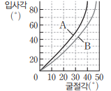 | 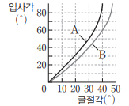 (y축 간격 수정) | 23.09.15. | 내용 보완
본문 89쪽 | 4번 (나) | 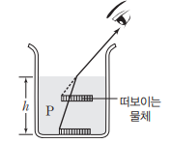 | 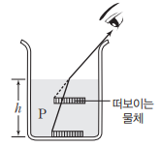 (컵 높이 수정) | 23.09.15. | 내용보완
해설 35쪽 | 4번 | 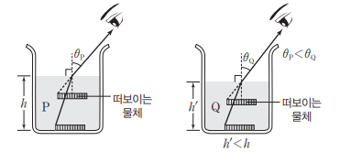 | 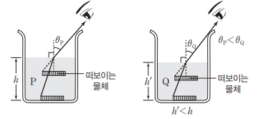
본문 139쪽 | 17번 | 이에 대한 설명으로 옳은 것만을 <보기>에서 있는 대로 고른 것은? (단, 물의 깊이는 일정하다.) | 이에 대한 설명으로 옳은 것만을 <보기>에서 있는 대로 고른 것은? (단, 물의 깊이와 파동의 진폭은 일정하다.) | 23.09.15. | 내용 보완
본문 139쪽 | 18번 | ㄷ. B가 A에 작용하는 힘의 크기는 ~ | ㄷ. B가 A에 수평 방향으로 작용하는 힘의 크기는 ~ | 23.09.15. | 내용 보완
본문 7쪽 | 2번 | 이에 대한 설명으로 옳은 것만을 <보기>에서 있는 대로 고른 것은? | 이에 대한 설명으로 옳은 것만을 <보기>에서 있는 대로 고른 것은? (단, 공기 저항은 무시한다.) | 23.08.01. | 내용 보완
본문 25쪽 | 3번 | (나) 연결한 실을 끊은 순간부터 ~ (다) 연결한 실을 끊은 순간부터 ~ | (나) 연결한 실을 끊은 뒤 용수철에서 분리된 순간부터 ~ (다) 연결한 실을 끊은 뒤 용수철에서 분리된 순간부터 ~ | 23.08.01. | 내용 보완

물리학II
2024학년도 수능완성 '물리학Ⅱ' 정오표
최근 수정일 : 2023.10.01
위치 |  | 수정 전 | 수정 후 | 수정일 | 비고
해설 49쪽 | 19번 |  |  | 23.09.15 | 단순 오탈자 및 맞춤법 위배
본문 19쪽 | 5번 |  |  | 23.08.01. | 내용 오류
해설 7쪽 | 정답 박스 | 05 ② | 05 ⑤
해설 7~8쪽 | 5번 | 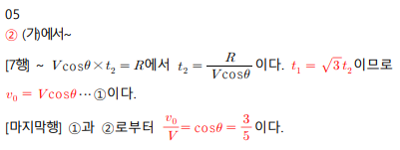 | 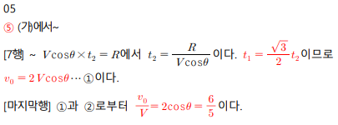

해설 6쪽 | 11번 | ㄷ. ~이므로 이다. | ㄷ. ~이므로 =3 : 2는 될 수 없다. | 23.10.01 | 내용 보완
본문 45쪽 | 6번 | (가)와 (나)에서 진자의 길이는 L로 같다. | (가)와 (나)에서 진자의 질량은 같고, 길이는 L로 같다. | 23.08.01. | 내용 보완

화학Ⅰ
2024학년도 수능완성 '화학Ⅰ' 정오표
최근 수정일 : 2023.09.15.
위치 |  | 수정 전 | 수정 후 | 수정일 | 비고
본문 110쪽 | 4번 | 바닥상태 원자의 홀전자 수는 B>C>A이고, | A~C의 원자 번호는 각각 7~12 중 하나이고, 바닥상태 원자의 홀전자 수는 B>C>A이며, | 23.09.15. | 내용오류
본문 101쪽 | 2번 | 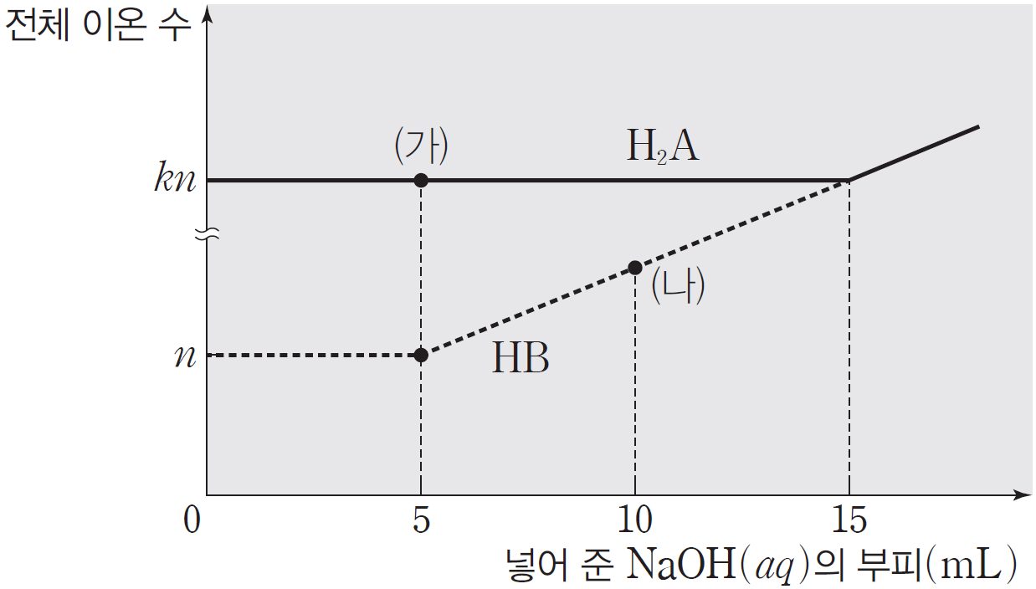 | 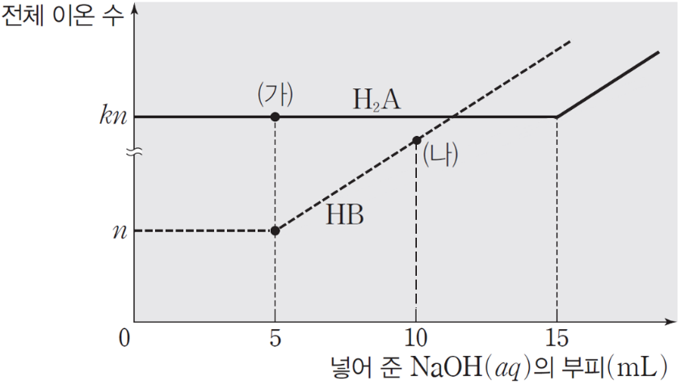 | 23.07.15. | 내용오류
본문 68쪽 | 7번 | º W~Z의 홀전자 수의 합은 7이다. | º W~Z의 홀전자 수의 합은 7이고, W의 홀전자 수는 1이다. | 23.07.01. | 내용오류
본문 63쪽 | 2번 | (가)~(다)에서 X~Z는 옥텟 규칙을 만족한다. | (가)~(다)에서 X~Z는 옥텟 규칙을 만족하고, (나)의 중심 원자는 X이다. | 23.07.01. | 내용오류
해설 22쪽 |  | 2주기 원소 2가지로 이루어진 분자 중 분자당 원자 수가 4인 분자는 C2F2, NF3, O2F2, N2F2이다. 이 중 비공유 전자쌍 수가 6인 (가)는 C2F2(F-C≡C-F)이고, 비공유 전자쌍 수가 8인 (다)는 N2F2(F-N=N-F)이다. 따라서 X~Z는 각각 C, F, N이고~ | 2주기 원소 2가지로 이루어진 분자 중 분자당 원자 수가 4이고 비공유 전자쌍 수가 6인 (가)는 C2F2(F-C≡C-F) 또는 N2O2(O=N-N=O)이고, 비공유 전자쌍 수가 8인 (다)는 N2F2(F-N=N-F)이다. (나)의 중심 원자가 X이므로 X~Z는 각각 C, F, N이고~

본문 69쪽 | 2번 | (가)~(라)에서 중심 원자는 1개이고 | (가)~(다)에서 중심 원자는 1개이고 (라)의 구성 원자 수는 2이며, | 23.08.01. | 내용보완

화학Ⅱ
2024학년도 수능완성 '화학Ⅱ' 정오표
최근 수정일 : 2023.09.01.
위치 |  | 수정 전 | 수정 후 | 수정일 | 비고
본문 102쪽 | 4번 |  |  | 23.09.01 | 내용 오류
해설 42쪽 |  | 초기 반응 속도비는 Ⅰ:Ⅱ=3:4이고, 1차 반응이므로 반응 속도 상수(k)는 Ⅰ:Ⅱ=3:4이다. (중략) ㄷ. (중략) 4 s는 반감기가 4번 지난 후이므로 초기 A의 몰 농도를 a M라고 하면 4 s일 때~ | 초기 반응 속도비는 Ⅰ:Ⅱ=3:4이고, 1차 반응이므로 반응 속도 상수(k)는 Ⅰ:Ⅱ=1:2이다. (중략) ㄷ. (중략) 4 s는 반감기가 4번 지난 후이므로 초기 A의 몰 농도를 a M라고 하면 4 s일 때~
본문 55쪽 | 닮은 꼴 문제 | 단, 온도와 외부 압력은 T와 P1 atm으로 일정하고~ | 단, 온도와 외부 압력은 T와 P2 atm으로 일정하고~ | 23.08.01 | 단순 오탈자 및 맞춤법 위배
본문 129쪽 | 18번 | 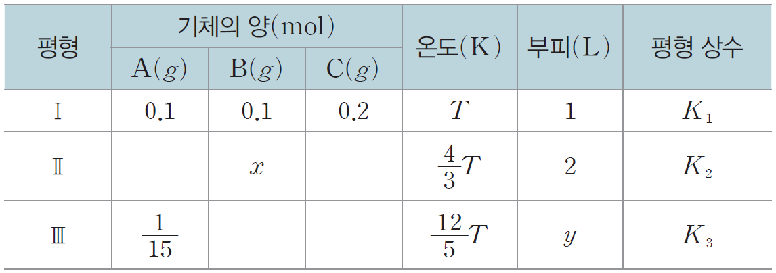 표는 실린더에 일정량의 A(g)~C(g)를 넣고 온도를 변화시켜 도달한 평형 상태 Ⅰ~Ⅱ에 대한 자료이다. 실린더 속 전체 기체의 압력은 1 atm이다. | 표는 실린더에 일정량의 A(g)~C(g)를 넣고 온도와 외부 압력을 변화시켜 도달한 평형 상태 Ⅰ~Ⅱ에 대한 자료이다. | 23.08.01 | 내용 오류
해설 55쪽
본문 132쪽 | 13번 |  |  | 23.08.01 | 내용 오류
본문 139쪽 | 20번 | (다) 꼭지를 열어 반응을 진행시키고 충분한 시간이 흐른 후, 새로운 평형 상태에 도달시킨다. | (다) 피스톤을 고정 장치로 고정한 후, 꼭지를 열어 반응을 진행시키고 새로운 평형에 도달할 때까지 기다린다. | 23.08.01 | 내용 오류
본문 7쪽 | 닮은 꼴 문제 | 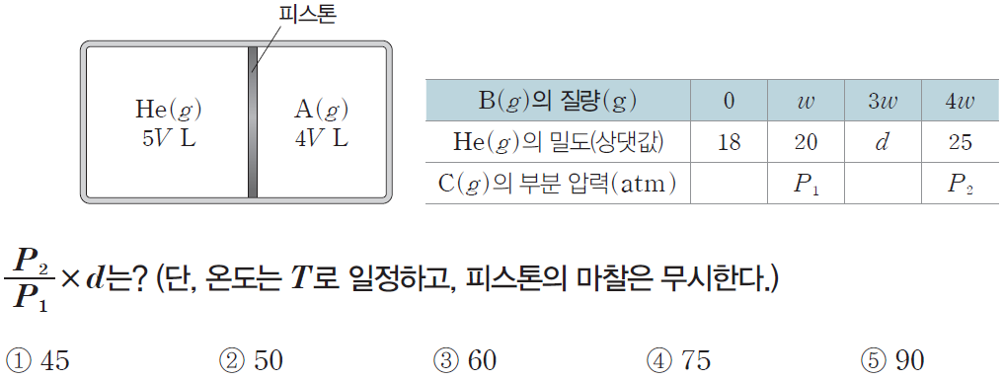 | 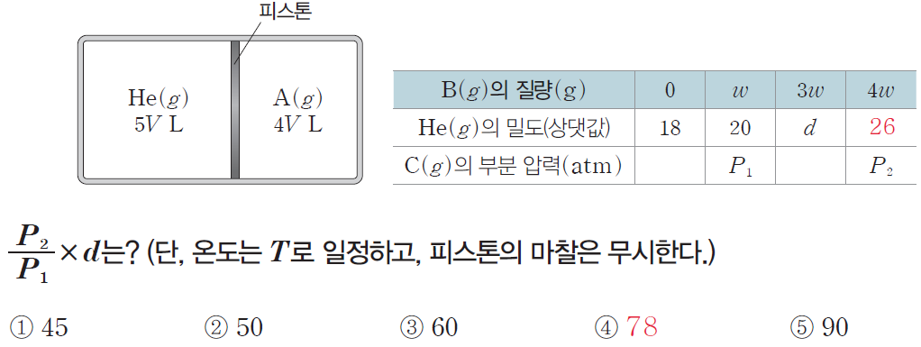 | 23.06.15 | 내용 오류
해설 2쪽 |  | 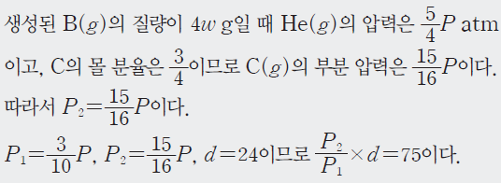 | 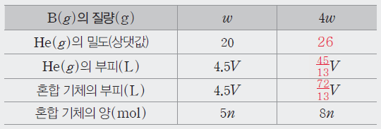 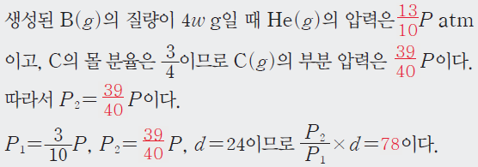

생명과학Ⅰ
2024학년도 수능완성 '생명과학Ⅰ' 정오표
최근 수정일 : 2023.11.01.
위치 |  | 수정 전 | 수정 후 | 수정일 | 비고
본문 9쪽 | 4번 | (라) (2줄) 덮히지 않은 | (라) (2줄) 덮이지 않은 | 2023.11.01. | 단순 오탈자 및 맞춤법 위배
해설 44쪽 | 5번 | (9줄) 1680-(360+190)=1140 | 1680-(360+190)=1130 | 2023.08.15. | 단순 오탈자 및 맞춤법 위배
본문 44쪽 | 4번 |  |  | 2023.08.01. | 내용 오류
해설 15쪽 |  | 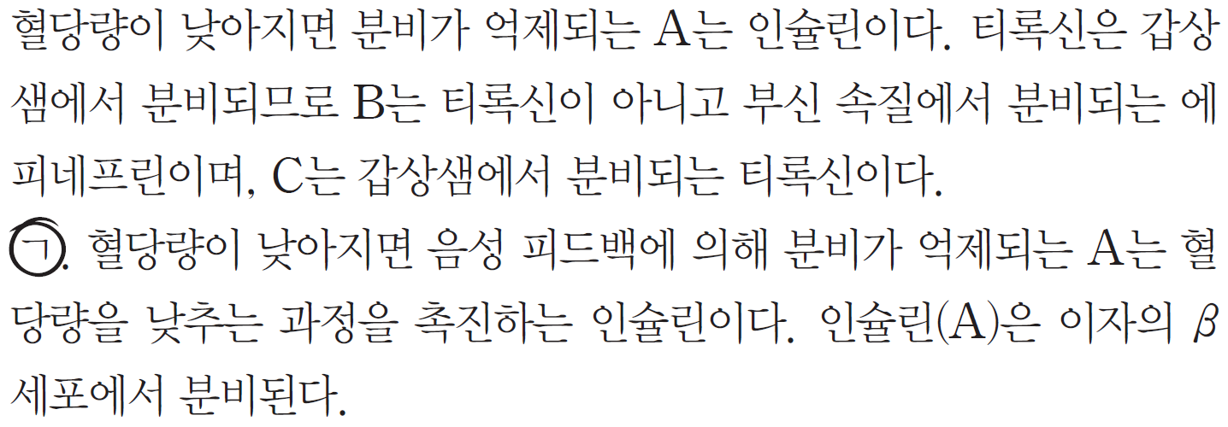 | 간에서 글리코젠 합성을 촉진하는 A는 인슐린이다. 부신에서 분비되는 B는 에피네프린이며, 갑상샘에서 분비되는 C는 티록신이다. ㄱ. A는 간에서 글리코젠 합성을 촉진하는 인슐린이다. 인슐린(A)은 이자의 β세포에서 분비된다.
해설 21쪽 | 닮은 꼴 문제 | (3줄) ㉢이 h인 경우는 ⓒ에서~ | (3줄) ⓑ에 h가 있는 경우는 ⓒ에서~ | 2023.08.01. | 단순 오탈자 및 맞춤법 위배
해설 29쪽 | 5번 | (18줄) BCHHrr와 BCHrRr | (18줄) BCHHrr와 BCHhRr | 2023.08.01. | 단순 오탈자 및 맞춤법 위배
본문 64쪽 | 5번 | - | (자료에 조건 추가) • I에서 F의 DNA 상대량은 Ⅲ에서 e의 DNA 상대량과 같다. | 2023.07.15. | 내용 오류
본문 68쪽 | 6번 | (1줄) 어떤 동물(2n=?)~결정된다. 그림은~ | (1줄) 어떤 동물(2n=?)~결정되며, ㉮의 유전자는 서로 다른 상염색체에 있다. 그림은~ | 2023.07.01. | 내용 오류

본문 131쪽 | 18번 | 표는 어떤 안정된 생태계에서 ~. ⓐ는 10보다 크다. | 표는 어떤 생태계에서 ~. ⓐ는 10보다 크고, C는 소비자에 해당한다. | 2023.09.01. | 내용 보완
본문 9쪽 | 3번 | 보기 ㄴ. 이 탐구 과정에서 모형 뱀의 종류는 | 보기 ㄴ. A에서의 탐구 과정에서 모형 뱀의 종류는 | 2023.08.15. | 내용 보완
해설 3쪽 |  | 보기 ㄴ. 모형 뱀의 종류는 | 보기 ㄴ. A에서의 탐구 과정에서 모형 뱀의 종류는

지구과학Ⅰ
2024학년도 수능완성 '지구과학Ⅰ' 정오표
최근 수정일 : 2023.10.15.
위치 |  | 수정 전 | 수정 후 | 수정일 | 비고
해설56쪽 | 19번 | ㄴ. 우리은하와 B, C를 세 꼭지점으로~ | ㄴ. 우리은하와 B, C를 세 꼭짓점으로~ | 23.10.01. | 단순오탈자 및 맞춤법위배

본문 106쪽 | 1번 | ㄷ. 단위 부피당 퀘이사의 개수는 우리은하로부터의 거리가 멀수록 대체로 증가한다. | ㄷ. 퀘이사는 대부분 우주의 나이가 100억년보다 많을 때 생성되었다. | 23.10.15. | 내용보완
해설 40쪽 |  | ㄷ. (나)에서 단위 부피당~ 알 수 있다. 또한 우리은하로부터의 거리가 멀수록 우주의 팽창으로 인해 공간이 커지므로 단위 부피당 퀘이사의 개수는 대체로 감소한다. | ㄷ. (나)에서 단위 부피당~ 알 수 있다. ('또한~' 삭제)
본문 19쪽 | 2번 | 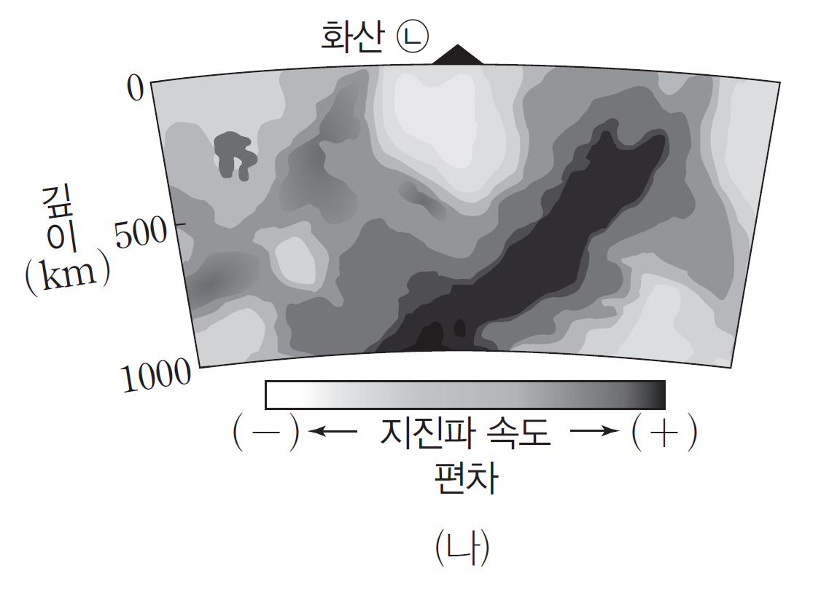 | 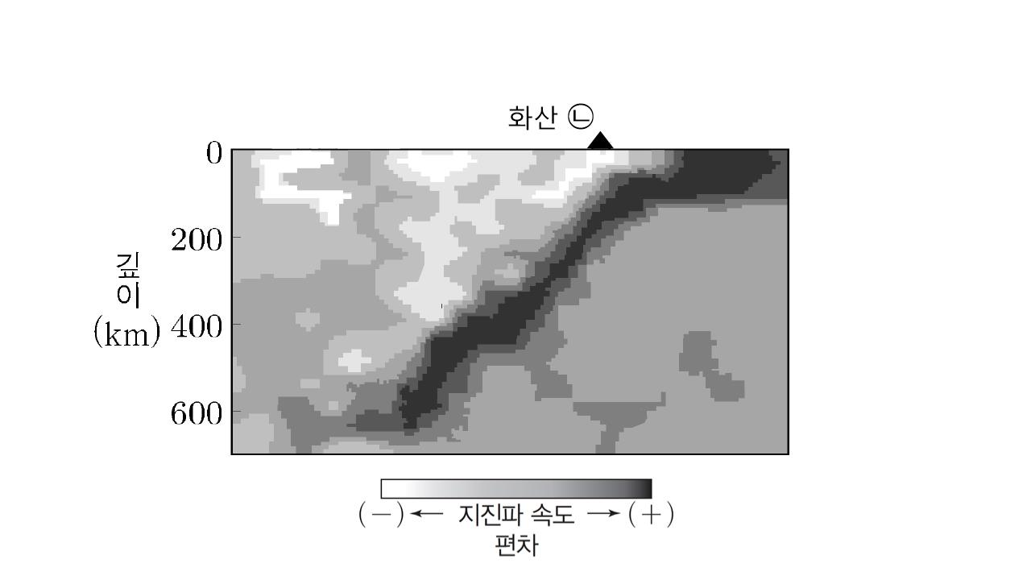 | 23.10.01. | 내용보완
본문 95쪽 | 6번 | ~(가)의 진화 단계는 거성 단계, (나)의 진화 단계는 ~ | ~(가)의 진화 단계는 거성으로 진화하는 단계, (나)의 진화 단계는 ~ | 23.08.15. | 내용보완
해설 36쪽 |  | ㄱ. 별의 반지름은 수소 껍질 연소가 일어나는 거성 단계보다 수소와 헬륨 껍질 연소가 모두 일어나는 행성상 성운이 생성되기 직전의 단계일 때 크다. | ㄱ. 별의 반지름은 수소 껍질 연소가 일어나는 진화 단계보다 수소와 헬륨 껍질 연소가 모두 일어나는 진화 단계일 때 크다.
본문 48쪽 | 1번 | ㄷ. 이 기간 동안 제주도의 풍향은 시계 방향으로 변하였다. | ㄷ. 이 온대 저기압이 통과하는 동안 제주도의 풍향은 대체로 시계 방향으로 변하였다. | 23.08.15. | 내용보완
본문 114쪽 | 2번 | (단, 우주의 팽창 속도는 일정하다.) | (단, 우리은하의 위치는 변하지 않으며, 우주의 팽창 속도는 일정하다.) | 23.07.15. | 내용보완
본문 46쪽 | 3번 | 그림 (가), (나), (다)는 어느 온대 저기압에 동반된 여러 전선을 나타낸 것이다. | 그림 (가), (나), (다)는 어느 온대 저기압에 동반된 여러 전선을 나타낸 것이다. A, B, C는 북반구에 위치한다. | 23.07.01. | 내용보완

